语言类型维护
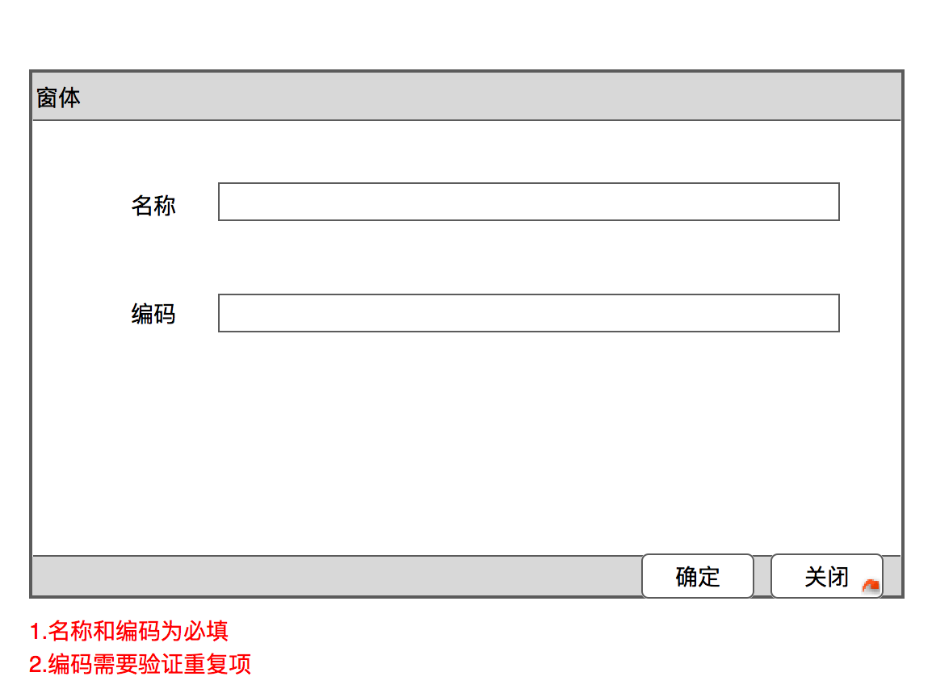
二、多语言维护功能设计
1.语言类型维护

列表页面
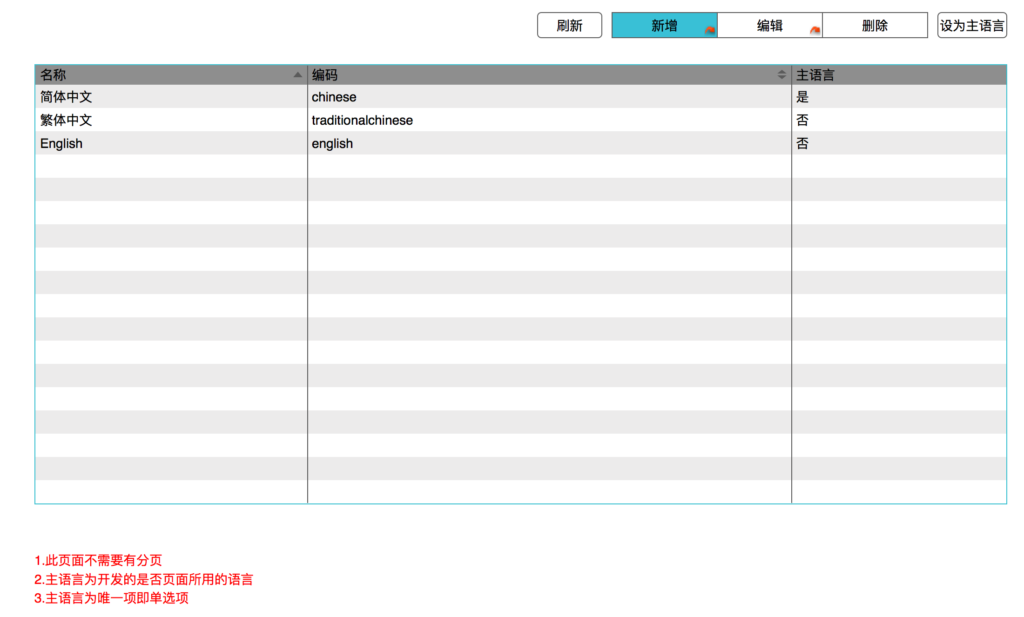

表单页面

数据字典语言
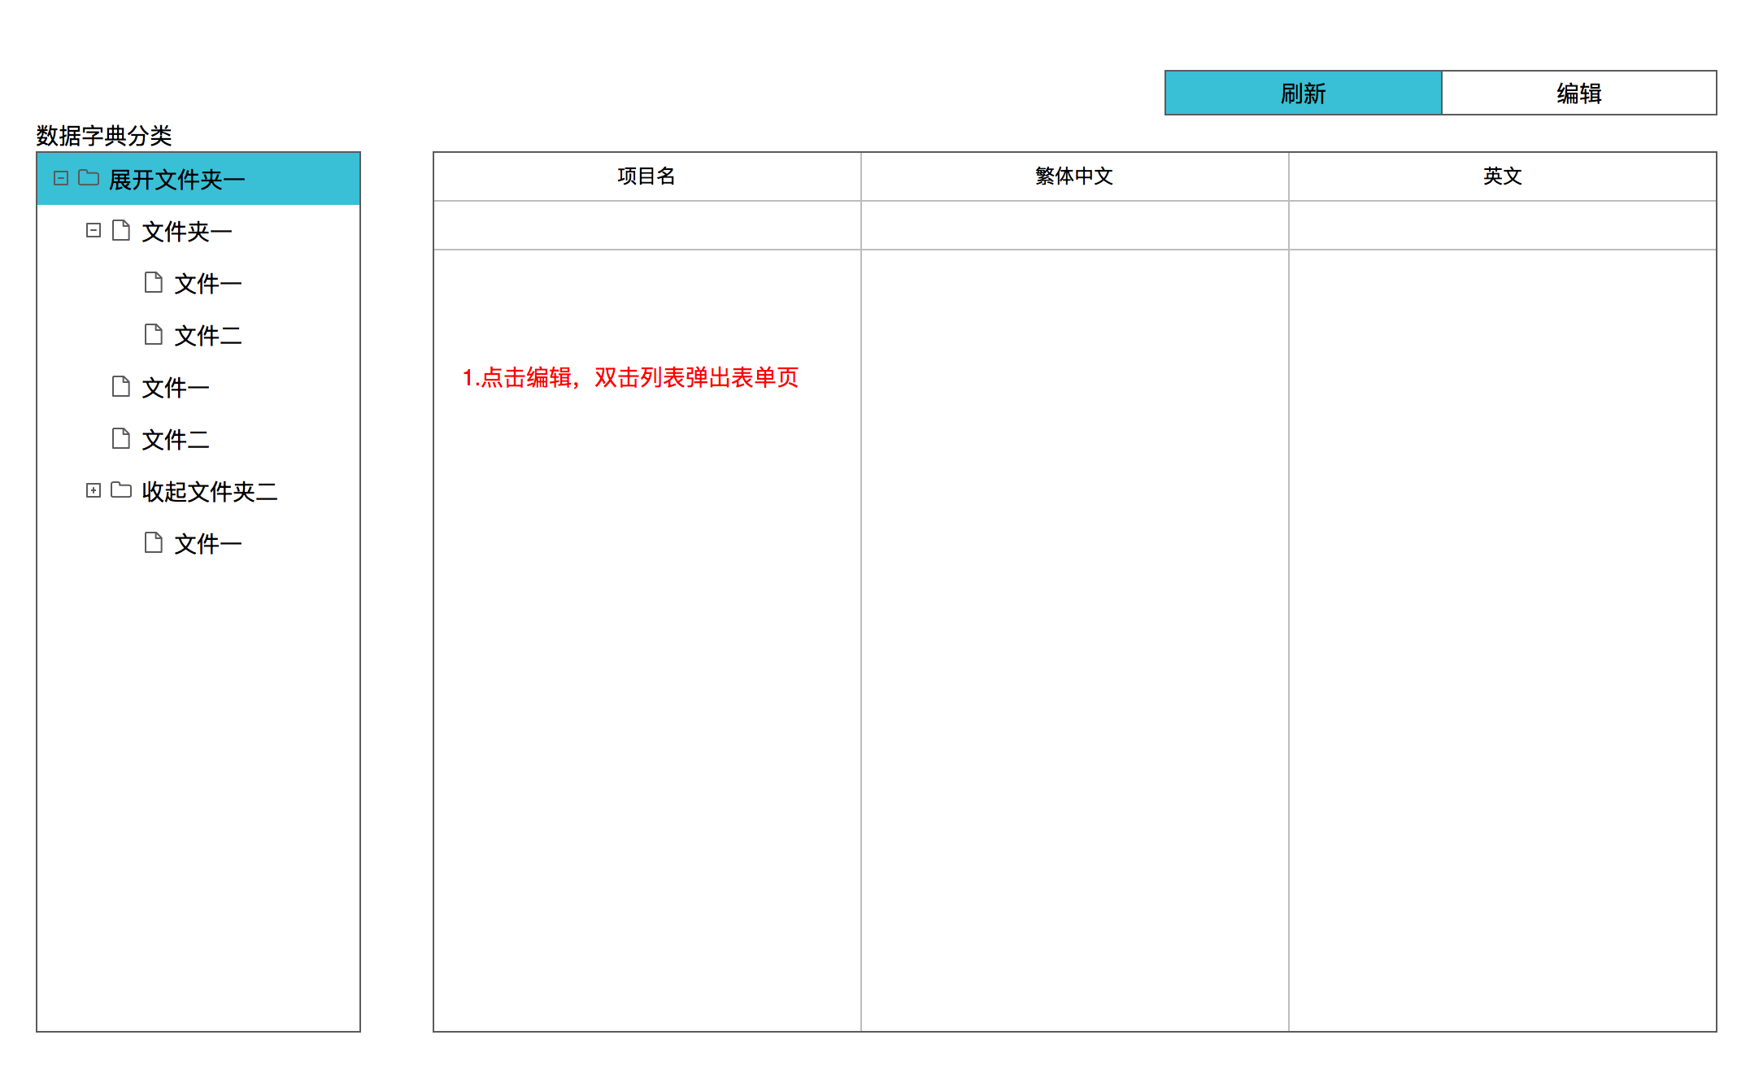
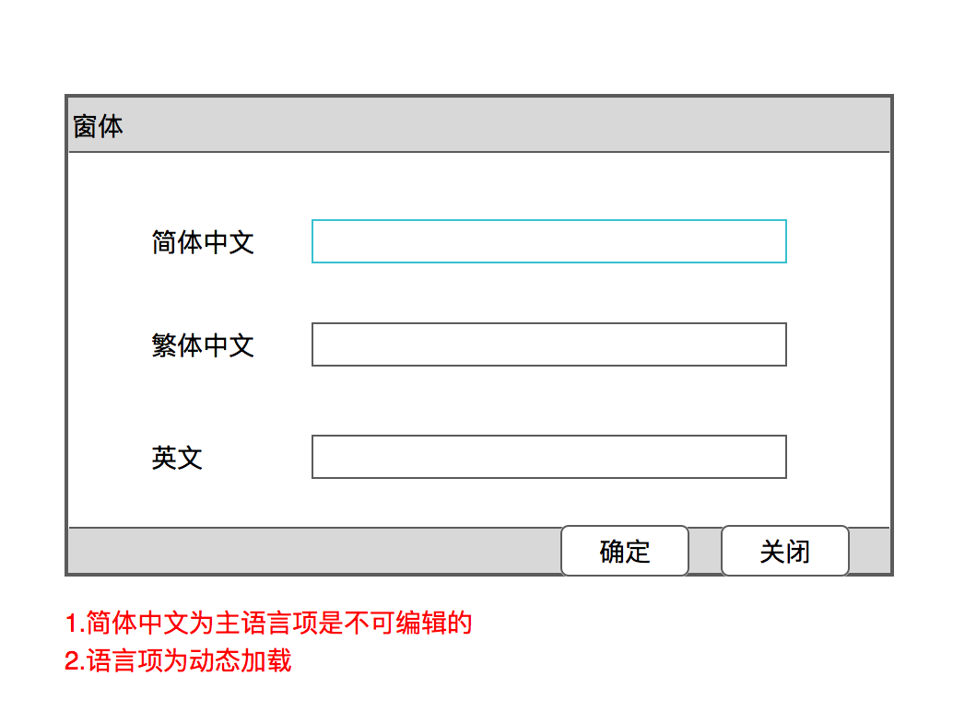

 | 保存数据逻辑
 | 如果设置一个项目为 名字

 | 主语言为简体中文
 | 其他语言为繁体中文，英文

 | 需要保存成3条数据
繁体中文和英文通过语言类型动态加载的
项目名项为主语言项 | F_Id | F_Name | F_Code | F_TypeCode
列表的加载数据关联 | guid | 名字 | guid | chinese
本身数据字典设置的名称去关联主语言的设置 | guid | 名字 | guid | traditionalchinese
然后通过主语言的F_Code 去关联对应的语言项设置 | guid | name | guid | english

 | F_code为系统自动生成

系统功能语言
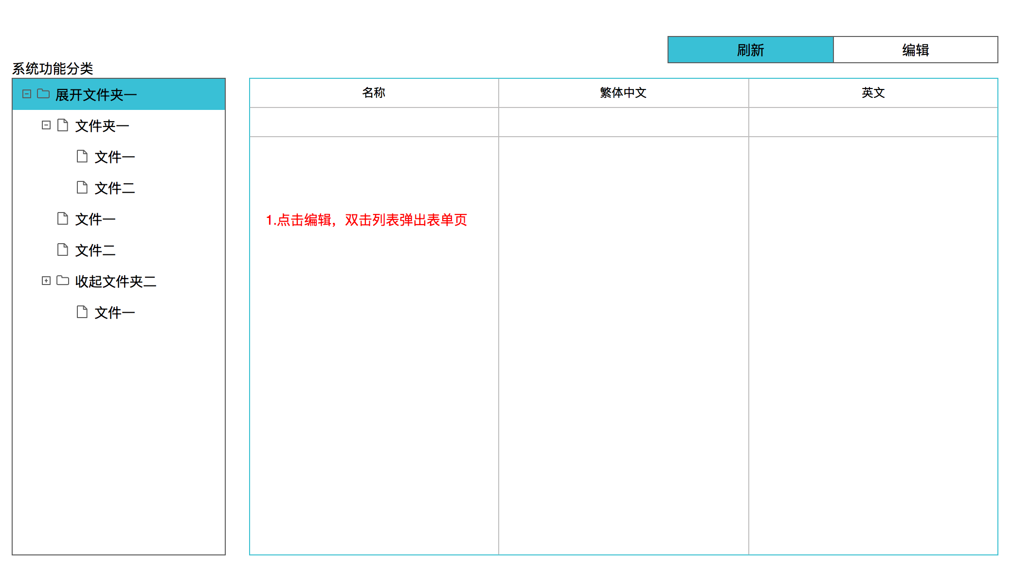
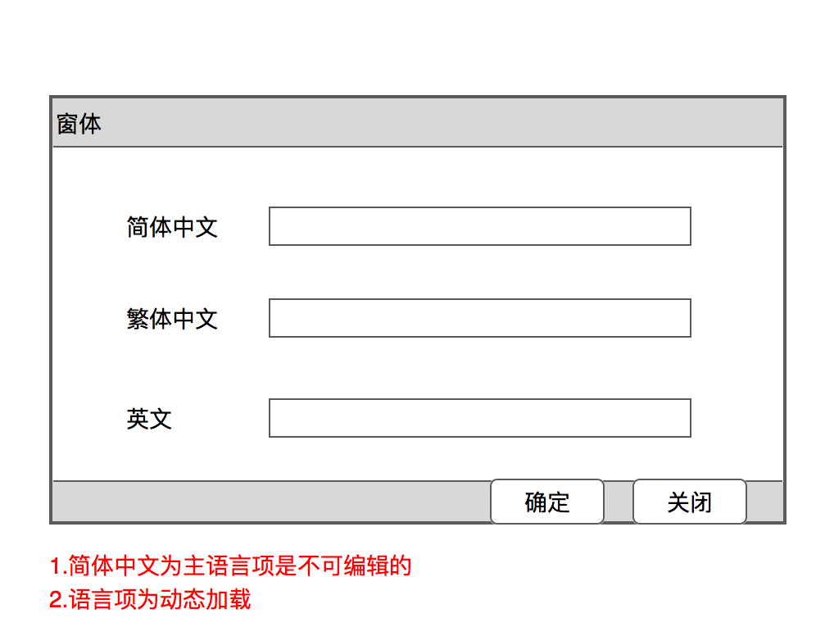

繁体中文和英文通过语言类型动态加载的 | 保存数据逻辑
项目名项为主语言项 | 如果设置一个功能为 名字
列表的加载数据关联
本身数据字典设置的名称去关联主语言的设置 | 主语言为简体中文
然后通过主语言的F_Code 去关联对应的语言项设置 | 其他语言为繁体中文，英文

 | 需要保存成3条数据

 | F_Id | F_Name | F_Code | F_TypeCode
 | guid | 名字 | guid | chinese
 | guid | 名字 | guid | traditionalchinese
 | guid | name | guid | english

 | F_code为系统自动生成

全部对照语言
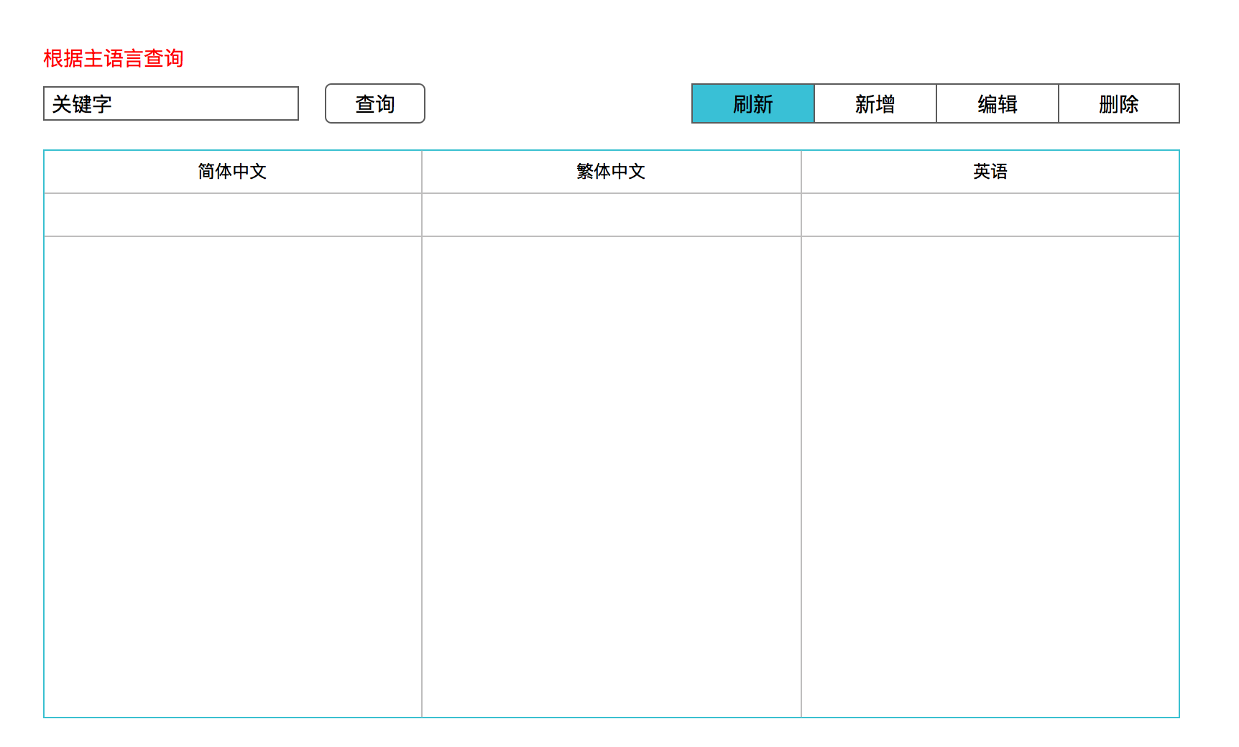
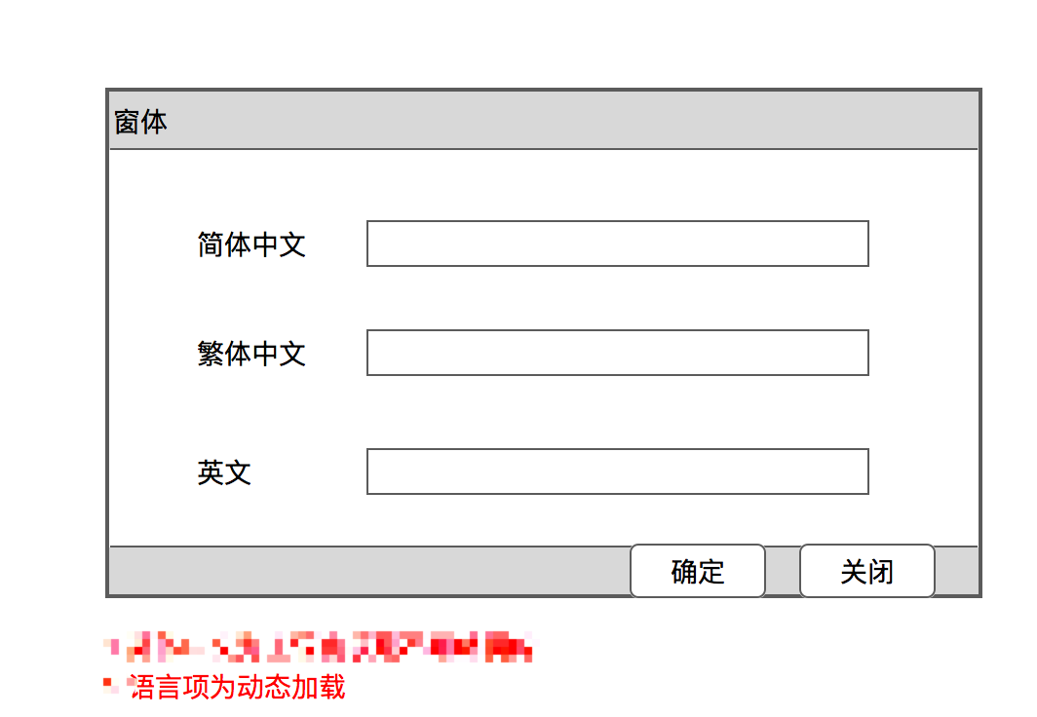

此功能就是做一个LR_Lg_Map表的增删改查

